Jalur Sumatra
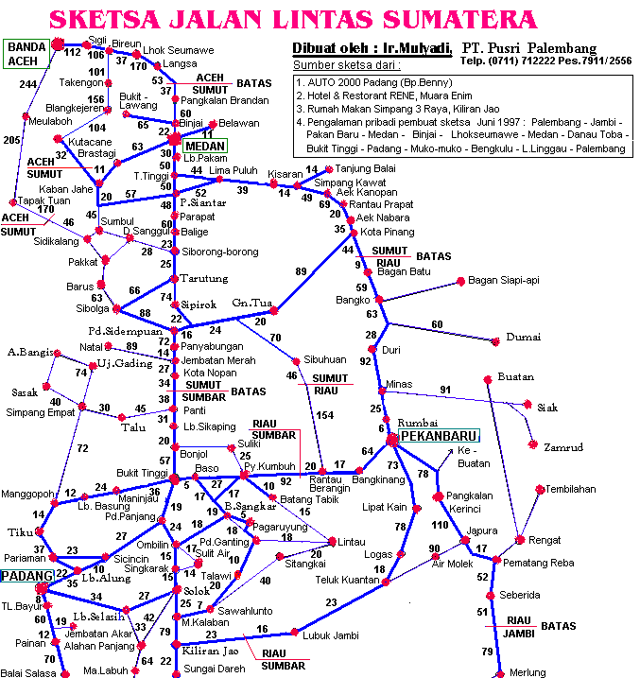
Edisi Tengah Tahun & Mudik Lebaran 2012

( Non Scale )
PT. Pupuk Sriwidjaja Palembang, HP : 0812-7834825,
email : mulyadi@pusri.co.id atau mulyadiyuli@yahoo.com

Keterangan :

SPBU
RM = Rumah Makan

5. Pengalaman pribadi pembuat sketsa thn 1998 : Palembang - Lintas Timur - Merak - Jakarta - Merak - Bakauheni - Bkt.Kemuning - Liwa - Bengkulu - Lubuk Linggau - Lahat - Prabumulih - Palembang.
6. Pengalaman pribadi pembuat Sketsa pada Mudik Lebaran 2006 dan Lebaran 2007 serta daerah lain.
7. Pengalaman rekan2 di PT.Pusri dan Sdr. Miko pada bulan Juli 2008 serta pembuat Sketsa pada Okt 2008 : Palembang - Jakarta - Lintas Barat - Bengkulu - Muko2 - Tapan - Kerinci - Padang P/P.
8. Pengalaman pribadi pembuat Sketsa Nov & Des 2009 : Palembang - Lahat - Pagar Alam - Bengkulu - Lbk Linggau - Sarolangun - M.Bungo - Solok - M.Bungo - M.Tembesi - Tempino - Betung - Palembang - Tempino - Jambi - M.Bungo - Solok - Padang - B.Tinggi - PakanBaru - Jambi - Palembang

HATI-HATI !!!
Rusak parah di Aek Lotung

HATI-HATI !!!
Ada jembatan rusak
MEDAN - BANDA ACEH ==> 10 - 12 Jam
27
75
HATI-HATI !!!
Jalan banyak yg rusak, masih dalam tahap perbaikan
HATI-HATI !!!
Rusak parah di Langga Payung
Ujung Tanjung
Pernah longsor pada bulan Okt 2008 & Juli 2009
Saat ini sudah normal kembali.
Hati-hati pada saat musim hujan, rawan longsor disekitar perbatasan dan daerah Kelok 9

PEKAN BARU - MEDAN ==> 10 - 12 Jam

JALAN CUKUP MULUS, TETAPI TETAP HATI-HATI
JALAN BERLUBANG DAN BERGELOMBANG SERTA TURUN NAIK, HARUS SELALU HATI-HATI
55
72
23
JAMBI - PAKAN BARU ==> 10 - 11 Jam
JALAN BERLUBANG DAN BERKELOK-KELOK SERTA TURUN NAIK, HARUS SELALU HATI-HATI
110

15
JALAN CUKUP MULUS, TETAPI TETAP HATI-HATI
59
AKIBAT GEMPA YANG LALU, SEMENTARA INI JALAN BENGKULU - PADANG VIA MUKO-MUKO
KONDISI AGAK JELEK, ADA PENGIKISAN PINGGIR JALAN OLEH OMBAK, TAPI BISA DILEWATI
Solok
19
Sering longsor
waktu hujan
39
HATI-HATI !!!
Jalan rusak keriting / bergelombang
JALUR ALTERNATIF, JALAN RUSAK ANTARA BETUNG -SEKAYU (RAWAN LONGSOR PADA PINGGIR SUNGAI), HINDARI JALAN MALAM, BABAT TOMAN - MUARA BELITI KONDISI RELATIF BAIK
60

HATI-HATI !!!
Banyak Binatang Liar
HATI-HATI !!! Jalan Tempino - M.Bulian
Rusak berlubang, lebih baik mutar ke arah Jambi
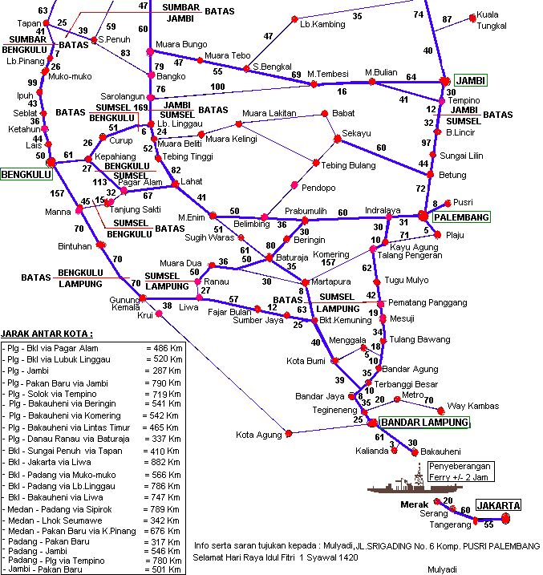
70
15
46
BBM PREMIUM dan SOLAR SERING HABIS
HATI-HATI !!! Pangkal Jembatan di Jembatan yang akan keluar Kota Bayunglincir longsor dan rawan macet

159
10
Sangeti
PALEMBANG - JAMBI ==> 5 - 6 Jam
30
HATI-HATI !!! Pasar Tumpah di sepanjang
Kota Sungai Lilin dan rawan macet

37
34
Babat Toman
HATI-HATI !!! KONDISI JALAN MULAI JELEK KEMBALI,
TETAP SELALU HATI-HATI DAN WASPADA KARENA JALAN YANG TURUN NAIK DAN SEDANG PERBAIKAN BAHU JALAN YANG CUKUP DALAM
Arga Makmur
100
27
56
42
34
9
32
Bayung Lincir

60
Saat inijalan sudah mulus kembali, tetapi tetap hati2
RM PAGI SORE
POSKO BANTUAN PULANG BASAMO BMKM SUMSEL & GEBU MINANG DI JL.MINANGKABAU - LINGKAR LUAR SOEKARNO HATTA PALEMBANG
8
HATI-HATI !!!
Jalan masih kecil sering macet
Tais
54
23
52
JALAN LINGKAR LUAR SOEKARNO HATTA PALEMBANG, SEDANG PELEBARAN DUA JALUR SEMENJAK DARI INDRA LAYA SAMPAI SIMPANG EMPAT BANDARA SMB II, SERING TERJADI MACET YANG PANJANG
81
33
32
33

SPBU SERING KOSONG
72
37
RM PAGI SORE
SEDANG DIRINTIS PENGERASAN DAN PELEBARAN JALAN PINTAS PALEMBANG - KAYU AGUNG VIA JAKA -BARING DAN JEJAWI JARAK LEBIH PENDEK = 37 KM
DIRENCANAKAN TAHUN 2012 SELESAI
Kota Agung
15
38
10
Teluk Gelam
42
RM PAGI SORE
HATI-HATI !!! RAWAN KEJAHATAN
TERUTAMA PADA MALAM HARI
40
RAWAN LONGSOR BILA MUSIM HUJAN
6
83
JALAN RAYA LINTAS TIMUR, KONDISI NYA LUMAYAN BAIK TETAPI HARUS TETAP WASPADA KARENA ADA 5 TEKONGAN PATAH BERBENTUK HURUF L
34
28
Biha
BAKAUHENI-PALEMBANG => 10-12 Jam
Bengkunat
25
56
Seputih Banyak
Jalan alternatif Lintas Pantai Timur Lampung : Tulang Bawang - Seputih Banyak - Way Jepara - Bakauheni sudah dibuka, relatif bagus
HATI-HATI !!!
Rusak Berlubang
73
60

Jalan alternatif LINTAS BARAT ini : Bandar Lampung - Kota Agung - Krui - Bintuhan - Manna - Bengkulu - Muko2 - Padang cukup baik
Wonosobo
Pringsewu
10
Way Jepara
58
44
70
Tarif Kapal Ferry :
Jasa angkutan Rp 198.000
Jasa Asuransi+Pemda Rp. 10.500
Jasa Pelabuhan+Parkir Rp. 22.350
Penumpang diatas kapal :
Kelas I (VIP) Rp 12.000
Kelas II (Bisnis) Rp 10.000
Kelas III (Ekonomi) Rp. 6.000
18
Ketapang
Hati-hati !!! Banyak jalan yang menyempit tiba2 karena belum selesai pembebasan tanahnya
Bakauheni
Penyeberangan dengan Ferry 2 - 3 Jam
Hati-hati !!! Sering macet di tanjakan dari /
dan ke Pelabuhan Bakauheni, ada perbaikan jalan

Tarif Tol : - Tol dalam Kota Rp 6.500
- Tol Karang Tengah Rp. 3.500
- Tol Merak Rp. 28.500
Tol belum mulus
masih dalam perbaikan

Ir. H. Mulyadi Dt.Marah Bangso, Jl. Durian No. 2 Komp.Pusri Palembang atau email ke : mulyadi@pusri.co.id
Tahun Baru Hijriyah 1 Muharam 1433 H dan Tahun Baru Masehi 1 Januari 2012 M, Semoga selamat dan lancar dalam perjalanan.
Yang bergaris tebal dan warna BIRU = sudah dijalani oleh pembuat sketsa dan diberi jarak.
Pembuat Sketsa mengucapkan Selamat menjalankan ibadah puasa Ramadhan 1433-H dan Lebaran 1 Syawal 1433-H
Lihat juga pada Blog saya : http://mulyadisulita.wordpress.com dan http://www.4shared.com/dir/umdiiUPH/info_JALINSUM.html
Download free pada : http://www.west-sumatra.com - Destination - Maps atau pada http://www.sulita.net - Download - Umum.
Atau bergabung di Milis Group : Pemerhati_Jalinsum@yahoogroups.com dan dengar Radio Online Sulita (ROS) di http://www.sulita.net

Note : Dilarang untuk memperbanyak atau mencetak seluruh file ini dengan tujuan komersil tanpa ijin tertulis dari pembuatnya.
CATATAN PERJALANAN
(Pembuat Sketsa ini sangat senang bila info serta feedback di bawah ini dilaporkan kembali via email atau SMS untuk bahan update selanjutnya)
NAMA | :
Dari | :
Tujuan | :
Tanggal | :
Catatan singkat serta kondisi jalan pada saat dilalui :

Map Jawa
JAWA MAP
Jakarta
Bekasi
Kerawang
Pamanukan
Lohbenar
Indramayu
Cikampek
Karangampel
Jatibarang
Citeureup
Purwakarta
Subang
Cirebon
Palimanan
Kanci
Plered
Cijelag
Kadipaten
Bogor
Ciawi
Cipanas
Jalan Cagak
Sumedang
Majalengka
Cianjur
Karang tengah
Tegalkulon
Kuningan
Cileunyi
Padalarang
Bandung
Malangbong
Cikijing
Cibadak
Sukabumi
Kawali
Tasikmalaya
Ciamis
Banjar
Pati
Kudus
Kendal
Demak
Semarang
Losari
Tegal
Pemalang
Pekalongan
Weleri
Purwodadi
Cileduk
Slawi
Bawen
Ketanggungan
Margasari
Ambarawa
Salatiga
Sragen
Temanggung
Kartosuro
Bumiayu
Wonosobo
Magelang
Boyolali
Solo
Banjarnegara
Ajibarang
Majenang
Klaten
Sukoharjo
Wangon
Buntu
Gombong
Purworejo
Yogyakarta
Kebumen
Kutoarjo
Wonogiri
Note :
Purwodadi
Jalan Alternatif
Bantul
Jalan TOL
Wates
Pacitan
Ambunten
Bangkalan
P. Madura
Sumenep
Pasiran
Sedayu
Kamal
Tuban
Gresik
Blega
Pamekasan
Rembang
Lasem
Surabaya
Sampang
Babat
Lamongan
Sidoarjo
Blora
Cepu
Gempol
Situbondo
Bojonegoro
Mojokerto
Bangil
Jombang
Pasuruan
Probolinggo
Besuki
Ketapang
Ngawi
Kertosono
Kandangan
Purwosari
Bondowoso
Caruban
Banyuwangi
Nganjuk
Kediri
Klakah
Batu
Magetan
Madiun
Jatiroto
Jember
Tulungagung
Malang
Ponorogo
Kepanjen
Genteng
Blitar
Wlingi
Rambipuji
Trenggalek
Dampit
Lumajang
Barat
Tengah
Timur
Jalan Utama

46
56
Merak
47

JEMBATAN SURAMADU
54

Cicurug

106

